Marcadores bioquímicos
EXAMES E EXCREÇÃO

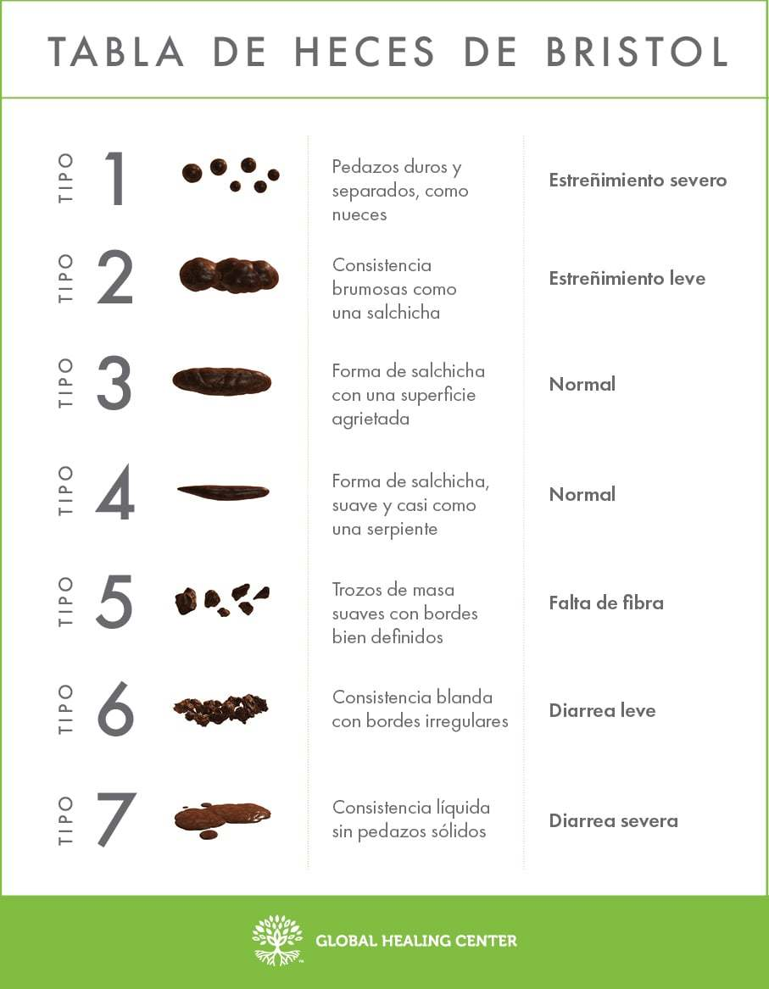
Exames | Data 1 | Data 2 | Data 3
Eritrócito
Hemoglobina
Hematócrito
VCM
Eosinófilo
Plaquetas |  |  |  | Trato urinário
Glicemia |  |  |  | Qual o número da cor da sua urina?
Insulina |  |  |  | Urina muitas vezes ao dia em pequena quantidade
HB1AC |  |  |  | Quase não urina durante o dia
TGO |  |  |  | Dificuldade em iniciar a micção
TGP |  |  |  | Dor no canal da urina, ao urinar
Colesterol |  |  |  | Sente urgência em urinar
HDL |  |  |  | Precisa levantar à noite para urinar
LDL |  |  |  | Perde urina ao fazer esforço, tossir ou dar risada
Triglicérideos |  |  |  | Perde urina na cama, dormindo, sem perceber
TSH |  |  |  | Urina ou já urinou vermelho com sangue
T3 |  |  |  | Infecções urinárias de repetição
T4 |  |  |  | Litíase urinária (pedra nos rins)
Ácido úrico
Uréia |  |  |  | Intestino
Creatinina |  |  |  | Cólicas abdominais
Filt. Glomerular |  |  |  | Dor constante ao redor do umbigo
Ca |  |  |  | Diarréia com muco, pus ou sangue
Na |  |  |  | Fezes com gordura boiando no vaso
K |  |  |  | Intestino preso por alguns dias e dias após diarréia
Fe |  |  |  | Gases abdominais quando como algum tipo de alimento
Zn |  |  |  | Gases abdominais constantes
D |  |  |  | Após as refeições, fica empachado ou estufado
B9 |  |  |  | Eructações constantes (arrotos)
B12 |  |  |  | Coceira no ânus
Ferritina |  |  |  | Perda do apetite
 |  |  |  | Desejo de comer gelo, terra, pedra etc.
 |  |  |  | Vômitos
 |  |  |  | Dor na região do estômago s/ correlação c/ alimentação

